取材シート７

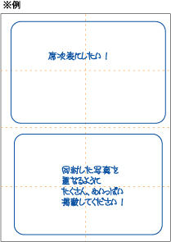
 | ブライダル新聞・ふたりが週刊誌
 | 取材シート | ⑦

オプションの紙面フリースタイルで編集したい内容をご記入ください
紙面フリースタイルは定型の範囲を超えてご希望の記事を編集するものです。
二次会告知やオリジナルの記事編集は定型外作業になりますので、紙面フリースタイルが適用になります。
※例：二次会の告知や働いている会社の広告、新居、たくさんの写真のコラージュ、旅行記の特集、赤ちゃんの特集など、紙面にしたい内容をご記入ください

箇条書きでＯＫです。キレイにまとめなくてもＯＫですので、簡潔にご記入ください。

